Afladning
Tau beregning | Ƭ = | R * C | [sec] | 277 | [sec] | 240 | [sec] | 4 | min | og | 37 | sec |  | Opladning og afladning af en kondensator på 10470 µF gennem en modstand på 26,48 k Ω
 | Afladning: |  | Uc = Uc start * (e^-(t/τ)) = |  |  |  | Opladning: |  | Uc = Udc * ( 1-e^-(t/τ)) |  |  |  |  | e | 2.7182818285 |  |  |  |  | Eulers tal
R | k Ω | Ω | C aflades gennem R. Når spændingen er faldet 67 % af den oprindelige værdi, er der gået 1 tau. D.V.S. der er 37% tilbage af den oprindelige værdi |  |  |  |  |  |  |  |  |  |  |  |  |  |  |  |  | 6.714175 | V
Indsæt i k Ω | 26.48 | 26480 | 63.21% | af | 18.25 | V | er | 11.535825 |  | R målt: | 26.48 | kΩ |  | Opladning og afladning af en kondensator på 9400µF gennem en modstand 27kΩ
C | µF | F | 36.79% | af | 18.25 | V | er | 6.714175 |  | C målt: | 10470 | µF
Indsæt i µF | 10470 | 0.01047 | Halveringstiden for Uc: T½ = R*C*ln(2) = |  |  |  |  | 192 | sec | 180 | sec | 3 | min | og | 12 | sec | til | 9.125 | volt
Start opladning af kondensator C på: |  |  | 10,470 |  | µF | Kondensatorens prøvespænding skal være 2 x Udc
Tiden i minutter | 0 | 1 | 2 | 3 | 4 | 5 | 6 | 7 | 8 | 9 | 10 | 11 | 12 | 13 | 14 | 15 | 16 | 17 | 18 | 19 | 20 | 21 | 22 | 23 | 24 | 25 | 26
Volt opladning målt | 0.00 | 4.01 | 6.83 | 9.00 | 10.75 | 12.15 | 13.26 | 14.16 | 14.91 | 15.50 | 15.98 | 16.36 | 16.70 | 16.95 | 17.16 | 17.35 | 17.49 | 17.61 | 17.71 | 17.79 | 17.86 | 17.92 | 17.96 | 18.00 | 18.04 | 18.07 | 18.09
Volt afladning målt | 18.25 | 14.71 | 11.90 | 9.72 | 7.87 | 6.42 | 5.23 | 4.26 | 3.47 | 2.83 | 2.32 | 1.90 | 1.57 | 1.22 | 1.06 | 0.88 | 0.73 | 0.61 | 0.51 | 0.43 | 0.36 | 0.31 | 0.26 | 0.22 | 0.19 | 0.17 | 0.15
Start afladning af kondensator C på: |  |  | 10,470 |  | µF | Kondensatorens prøvespænding skal være 2 x Udc
Tiden i minutter | 0 | 1 | 2 | 3 | 4 | 5 | 6 | 7 | 8 | 9 | 10 | 11 | 12 | 13 | 14 | 15 | 16 | 17 | 18 | 19 | 20 | 21 | 22 | 23 | 24 | 25 | 26
Volt opladning teori | 0.00 | 3.55 | 6.42 | 8.72 | 10.58 | 12.07 | 13.27 | 14.24 | 15.02 | 15.65 | 16.16 | 16.57 | 16.89 | 17.16 | 17.37 | 17.54 | 17.68 | 17.79 | 17.88 | 17.95 | 18.01 | 18.06 | 18.09 | 18.12 | 18.15 | 18.17 | 18.18
Volt afladning teori | 18.25 | 14.70 | 11.83 | 9.53 | 7.67 | 6.18 | 4.98 | 4.01 | 3.23 | 2.60 | 2.09 | 1.68 | 1.36 | 1.09 | 0.88 | 0.71 | 0.57 | 0.46 | 0.37 | 0.30 | 0.24 | 0.19 | 0.16 | 0.13 | 0.10 | 0.08 | 0.07
Opladning og afladning af en kondensator på 10470 µF gennem en modstand på 26,48 k Ω

Tids konstant Tau.
Produktet R×C [Ω×F=sekund] kaldes Tau, og angives med det græske bogstav Tau, t Tau = R×C, og angiver den tid i sekunder, det tager at oplade en kondensator 63 %.
Efter 2 Tau er der opladt 63 % + 63 % af resten.
Opladningen vil faktisk aldrig stoppe, men kondensatorens spænding vil nærme sig asymptotisk til forsyningsspændingen. Man siger, at efter 5 Tau er kondensatoren helt opladt.
En graf, der viser oplade-forløbet af en kondensator. Grafen er altid ens, det eneste, der kan ændres ved andre opladeforløb, er, spændingen, der lades op imod, og tiden ud ad X-aksen.
Tau er tiden, der medgår til opladning til 63 % af fuld opladning.

Og tilsvarende for afladning:
Efter 1 Tau er spændingen faldet 63 %, dvs. til 37 %

Produktet R×C [Ω×F=sekund] kaldes Tau, og angives med det græske bogstav Tau, t Tau = R×C, og angiver den tid i sekunder, det tager at oplade en kondensator 63 %. Efter 2 Tau er der opladt 63 % + 63 % af resten.
Opladningen vil faktisk aldrig stoppe, men kondensatorens spænding vil nærme sig asymptotisk til forsyningsspændingen. Man siger, at efter 5 Tau er kondensatoren helt opladt. En graf, der viser oplade-forløbet af en kondensator.
Grafen er altid ens, det eneste, der kan ændres ved andre opladeforløb, er, spændingen, der lades op imod, og tiden ud ad X-aksen. Tau er tiden, der medgår til opladning til 63 % af fuld opladning.

http://dokuteknik.dk/wp-content/uploads/2017/02/1.3-DC-Kondensatorer-op-og-afladning.pdf
walter |  |  |  |  |  |  |  |  |  |  |  |  |  |  |  |  |  |  |  |  |  |  |  |  |  |  | Reg. No. 1281

Op Af
Opladning
DC Kondensatoren opladningens matematiske sammenhæng:
Uc = Udc * ( 1-e^-(t/τ))
𝑈𝐷𝐶 = 24 𝑉, 𝑅 = 4,7 𝑘Ω, 𝐶 = 220 𝜇

Bestem tidskonstanten τ = R * C = 4700*0,00022 = 1,034 sec
Bestem spændingen 𝑈𝐶 til tiden 𝑡 = 1,35 sec |  | 𝑈𝐶 = 𝑈𝐷𝐶 ⋅ 1 − 𝑒 − 𝑡 𝜏 ⇒ 𝑈𝐶 = 24 ⋅ 1 − 𝑒 − 1,35 1,034 ⇔ 𝑈𝐶 = 24 ⋅ 1 − 0,271 = 𝟏𝟕, 𝟓 volt

Afladning
DC Kondensatoren afladningens matematiske sammenhæng:
Uc = Uc start * ( e^-(t/τ))
Hvis kondensatoren aflades gennem en resistans, vil både strømmen (i) og spændingen (𝑢𝐶) få et eksponentielt aftagende forløb.
Afladningsforløbet fra eksemplet før bliver opstillet som funktion: 𝑢(𝑡) = 𝑈𝐶 𝑠𝑡𝑎𝑟𝑡 ⋅ 𝑒 − 𝑡 𝜏 ⇒ 𝒖(𝒕) = 𝟐𝟒 ⋅ 𝒆 − 𝒕 𝟏,𝟎𝟑 sec

Halveringstiden for Uc: T½ = R*C*ln(2) = |  | 0.7167141847 | sec | 12.5 | Volt | Opladning og afladning af en kondensator C gennem en modstand R

Opladning: | Uc = Udc * ( 1-e^-(t/τ)) |  | Volt |  |  |  | Udc = | 25 | V | Batterispændingen
C | Kondensator | 0.00022 | F |  |  |  | R = | 4.70 | k Ω | 4700 | Ω
R | Modstand | 4700 | Ω |  |  |  | C = | 220 | µF | 0.00022 | F
Uc = | Efter 1 sec | 15.50 | Volt |  |  |  | t = | 1 | sec | tiden vilkårlig
Udc = |  | 25 | Volt |  |  |  | Uc start | 25 | V | Spændingen over C
τ | R*C | 1.034 | sec |  |  |  | τ | 1.0340 | sec | R*C [Ohm*F]
e | 2.7182818285 |  | Eulers tal
t = | tiden vilkårlig |  | sec |  |  |  | Volt opladning og afladning
Afladning: | Uc = Uc start * (e^-(t/τ)) |  | Volt
Uc = | Efter 1 sec | 9.50 | Volt
Uc start = |  | 25
https://www.matematikfysik.dk/fys/oevelser/A_opladning_afladning_kapacitor.pdf |  |  |  |  | https://www.matematikfysik.dk/fys/fysik_oevelser.html

 | Tiden i sec | 0 | 1 | 2 | 3 | 4 | 5 | 6 | 7 | 8 | 9 | 10 | 11 | 12 | 13 | 14 | 15 | 16 | 17 | 18 | 19 | 20 | 21 | 22 | 23 | 24 | 25 | 26 | 27 | 28 | 29 | 30 | 31 | 32 | 33 | 34 | 35 | 36 | 37 | 38 | 39 | 40 | 41 | 42 | 43 | 44 | 45 | 46 | 47 | 48 | 49 | 50 | 51 | 52 | 53 | 54 | 55 | 56 | 57 | 58 | 59 | 60
 | Volt opladning | 0 | 15.50 | 21.39 | 23.63 | 24.48 | 24.80 | 24.92 | 24.97 | 24.99 | 25.00 | 25.00 | 25.00 | 25.00 | 25.00 | 25.00 | 25.00 | 25.00 | 25.00 | 25.00 | 25.00 | 25.00 | 25.00 | 25.00 | 25.00 | 25.00 | 25.00 | 25.00 | 25.00 | 25.00 | 25.00 | 25.00 | 25.00 | 25.00 | 25.00 | 25.00 | 25.00 | 25.00 | 25.00 | 25.00 | 25.00 | 25.00 | 25.00 | 25.00 | 25.00 | 25.00 | 25.00 | 25.00 | 25.00 | 25.00 | 25.00 | 25.00 | 25.00 | 25.00 | 25.00 | 25.00 | 25.00 | 25.00 | 25.00 | 25.00 | 25.00 | 25.00
 | Volt afladning | 25 | 9.50 | 3.61 | 1.37 | 0.52 | 0.20 | 0.08 | 0.03 | 0.01 | 0.004 | 0.00 | 0.00 | 0.00 | 0.00 | 0.00 | 0.00 | 0.00 | 0.00 | 0.00 | 0.00 | 0.00 | 0.00 | 0.00 | 0.00 | 0.00 | 0.00 | 0.00 | 0.00 | 0.00 | 0.00 | 0.00 | 0.00 | 0.00 | 0.00 | 0.00 | 0.00 | 0.00 | 0.00 | 0.00 | 0.00 | 0.00 | 0.00 | 0.00 | 0.00 | 0.00 | 0.00 | 0.00 | 0.00 | 0.00 | 0.00 | 0.00 | 0.00 | 0.00 | 0.00 | 0.00 | 0.00 | 0.00 | 0.00 | 0.00 | 0.00 | 0.00
Opladning og afladning af en kondensator C gennem en modstand R

walter |  |  |  |  |  |  |  |  |  |  |  |  |  |  |  |  |  | Reg. No. 1281

Rippel
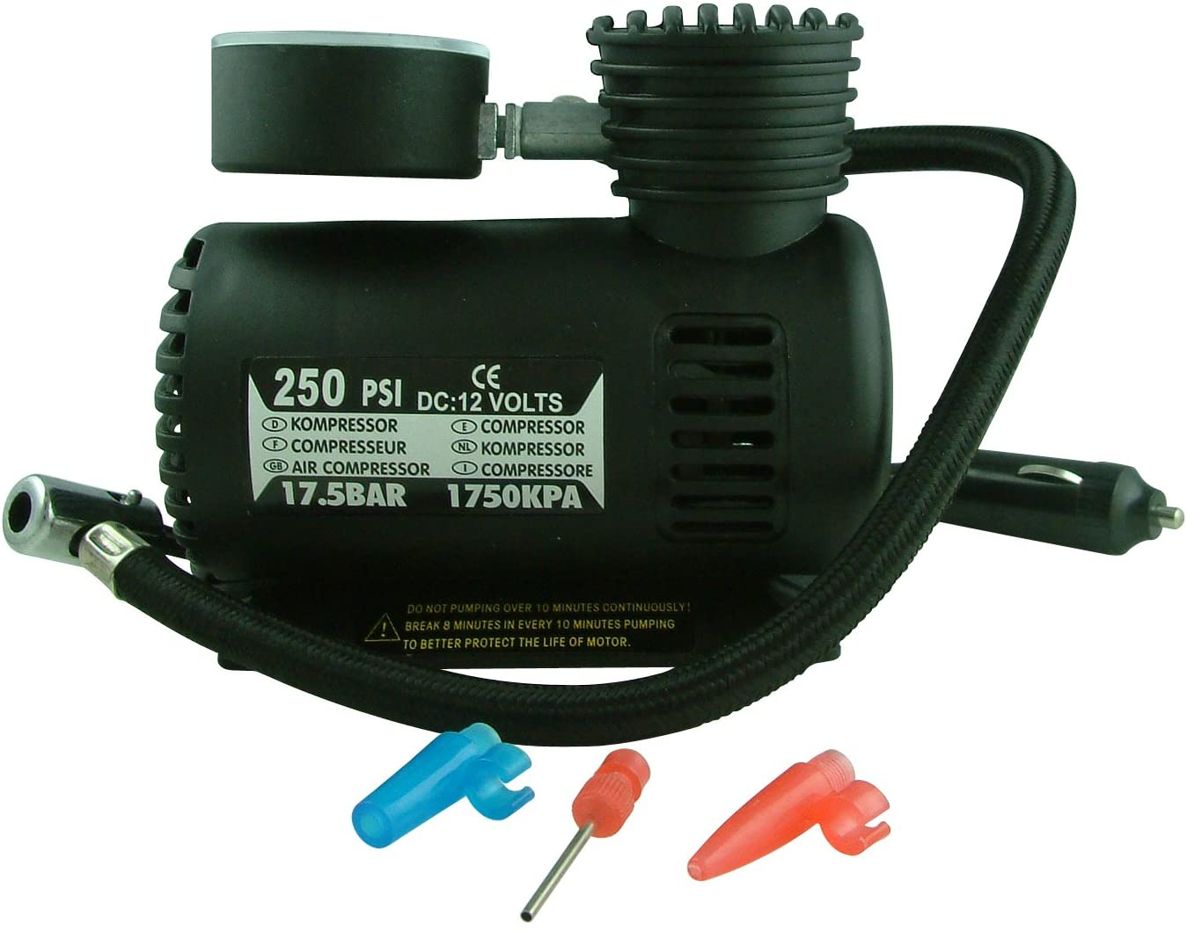
Beregning af filterkondensator i en strømforsyning, der er tilsluttet 230 VAC - 50 Hz og med dobbelt ensretning
Beregning af filterkondensator i µF |  |  |  |  |  | Beregning af Strøm i Amp. |  |  |  |  | Beregning af frekvens i HZ |  |  |  |  | Beregning af Rippel i Voltpp
C | I | f | Vpp | K |  | C | I | f | Vpp | K | C | I | f | Vpp | K | C | I | f | Vpp | K
µF | Amp. | Hz | Volt | konstant |  | F | Amp. | Hz | Volt | konstant | F | Amp. | Hz | Volt | konstant | F | Amp. | Hz | Volt | konstant
12500 | 5 | 100 | 2 | 2 |  | 0.0125 | 5 | 100 | 2 | 2 | 0.0125 | 5 | 100 | 2 | 2 | 0.0125 | 5 | 100 | 2.00 | 2
C = I / (2 * f *Vpp) = |  |  | 0.0125 | F |  | I = C * K * f * Vpp = |  |  | 5 | Amp. | f = I / (C * K * Vpp) = |  |  | 100 | Hz | Vpp = I / (C * K * f) = |  |  | 2.00 | Voltpp
Kondensator kommer ud i Farad - Ganges med 10^6 |  |  |  |  |  | Strømmen er Worst Case med de anførte værdier |  |  |  |  | Enkelt ensretter f=50 - Dobbelt ensretter f=100 |  |  |  |  | Rippel er Worst Case med de anførte værdier
Regnearket er password beskyttet og det er kun de gule celler der kan indføres data i

D.U.T. is C = |  | 10470 | µF | 0.01047 | F | P.S.U. = | 4 | A | 12 | V | Dobbelt ensretter = |  | 100 | Hz | Giver en rippel spænding Vpp = |  |  |  | 1.91 | Vpp

R | 26.48 | k Ω

 |  |  |  |  |  |  |  | 10470 | µF | 26.48 | k Ω

 |  |  |  |  |  |  |  |  |  |  | 277 | sec

walter |  |  |  |  |  |  |  |  |  |  |  |  |  |  |  |  |  |  |  | Reg. No. 1281

